Titel
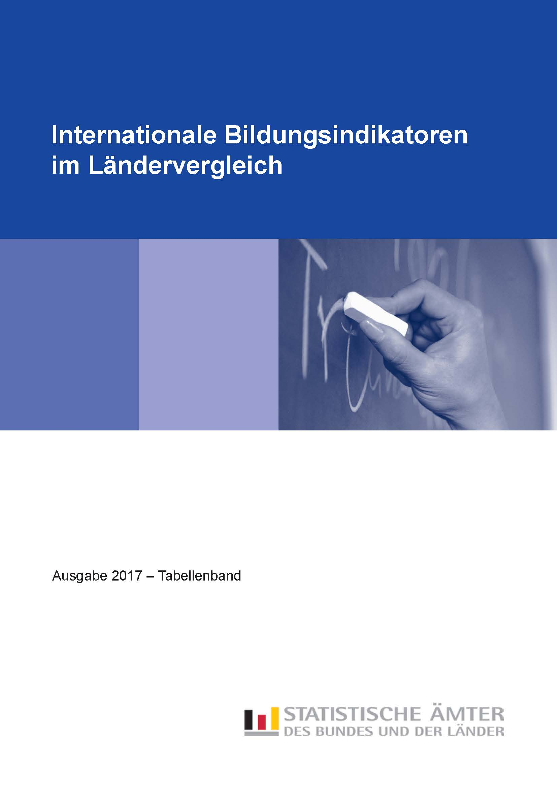
Zum Impressum | Zum Inhalt

Tab_C1-2
Zurück zum Inhalt

Tabelle C1.2
Übergangscharakteristika bei 15- bis 20-Jährigen nach Bildungsbereichen in % (2015)
Netto-Bildungsbeteiligung (basierend auf Personenzahlen)

 | Schüler und Studierende im Alter von … Jahren
 | 15 | 16 |  |  | 17 |  |  | 18 |  |  | 19 |  |  | 20
Land | Sekundarbereich | Sekundarbereich | postsekundarer nichttertiärer Bereich | Tertiärbereich | Sekundarbereich | postsekundarer nichttertiärer Bereich | Tertiärbereich | Sekundarbereich | postsekundarer nichttertiärer Bereich | Tertiärbereich | Sekundarbereich | postsekundarer nichttertiärer Bereich | Tertiärbereich | Sekundarbereich | postsekundarer nichttertiärer Bereich | Tertiärbereich
Baden-Württemberg 1 | 102 | 98 | 1 | 0 | 92 | 2 | 1 | 73 | 4 | 8 | 35 | 15 | 21 | 21 | 14 | 31
Bayern | 97 | 94 | 1 | 0 | 91 | 2 | 0 | 72 | 3 | 8 | 31 | 16 | 21 | 17 | 13 | 27
Berlin | 97 | 98 | 1 | 0 | 86 | 4 | 1 | 67 | 5 | 10 | 29 | 17 | 24 | 17 | 16 | 34
Brandenburg | 96 | 92 | 2 | – | 84 | 4 | 0 | 65 | 5 | 5 | 26 | 19 | 16 | 14 | 18 | 24
Bremen 2 | 118 | 114 | 0 | 0 | 90 | 1 | 0 | 63 | 2 | 10 | 42 | 17 | 26 | 34 | 17 | 38
Hamburg 2 | 101 | 100 | 0 | 0 | 98 | 1 | 0 | 76 | 1 | 7 | 37 | 18 | 22 | 24 | 20 | 34
Hessen | 97 | 94 | 1 | 0 | 88 | 2 | 0 | 70 | 3 | 6 | 38 | 12 | 19 | 24 | 11 | 28
Mecklenburg-Vorpommern | 98 | 92 | 2 | 0 | 83 | 6 | 0 | 65 | 7 | 6 | 27 | 21 | 19 | 17 | 18 | 27
Niedersachsen | 98 | 96 | 1 | 0 | 88 | 3 | 0 | 69 | 5 | 5 | 37 | 16 | 14 | 25 | 16 | 21
Nordrhein-Westfalen | 99 | 97 | 2 | 0 | 92 | 5 | 0 | 72 | 6 | 7 | 37 | 16 | 19 | 24 | 16 | 28
Rheinland-Pfalz | 98 | 91 | 2 | 0 | 81 | 7 | 0 | 73 | 8 | 3 | 44 | 14 | 13 | 23 | 12 | 24
Saarland 1 | 101 | 97 | 0 | 1 | 92 | 1 | 2 | 71 | 3 | 10 | 41 | 9 | 21 | 28 | 10 | 28
Sachsen | 99 | 94 | 3 | 0 | 87 | 8 | 0 | 68 | 9 | 10 | 29 | 19 | 27 | 17 | 16 | 35
Sachsen-Anhalt | 99 | 93 | 2 | – | 82 | 6 | 0 | 62 | 7 | 8 | 29 | 17 | 22 | 19 | 13 | 30
Schleswig-Holstein | 97 | 93 | 2 | 0 | 87 | 5 | 0 | 78 | 6 | 2 | 46 | 15 | 8 | 24 | 14 | 16
Thüringen | 99 | 92 | 4 | 0 | 84 | 8 | 0 | 68 | 9 | 8 | 30 | 20 | 23 | 18 | 15 | 34
Deutschland | 99 | 96 | 1 | 0 | 89 | 4 | 0 | 71 | 5 | 7 | 36 | 16 | 19 | 22 | 15 | 28
OECD-Durchschnitt | 97 | 95 | m | m | 90 | 1 | 2 | 56 | 2 | 17 | 26 | 4 | 33 | 13 | 4 | 38

1 Prozentwerte über 100 % methodisch bedingt.
2 Prozentwerte deutlich über 100 % entstehen durch Schülerinnen und Schüler aus den umliegenden Bundesländern, die im jeweiligen Land die Schule besuchen.

Quelle: Statistische Ämter des Bundes und der Länder
 | #BEZUG! | #BEZUG! | #BEZUG!
1 | 1 | 1 | 1

Tab_C1-4
Zurück zum Inhalt

Tabelle C1.4
Verteilung der Schüler im Primar- und Sekundarbereich nach Art der
Bildungseinrichtung in % (2015)

University
M + W
H + F
Men
Hommes
Women
Femmes
Women
Femmes
Men
Hommes
 | Primarbereich (ISCED 1) |  | Sekundarbereich I (ISCED 2) |  | Sekundarbereich II (ISCED 3)
Land | öffentlich | privat | öffentlich | privat | öffentlich | privat
Baden-Württemberg | 94.5 | 5.5 | 89.5 | 10.5 | 90.5 | 9.5
Bayern | 94.4 | 5.6 | 86.0 | 14.0 | 92.1 | 7.9
Berlin | 89.7 | 10.3 | 90.5 | 9.5 | 91.2 | 8.8
Brandenburg | 91.7 | 8.3 | 89.8 | 10.2 | 90.2 | 9.8
Bremen | 90.9 | 9.1 | 89.7 | 10.3 | 94.5 | 5.5
Hamburg | 87.3 | 12.7 | 90.6 | 9.4 | 93.6 | 6.4
Hessen | 95.9 | 4.1 | 92.2 | 7.8 | 93.9 | 6.1
Mecklenburg-Vorpommern | 89.6 | 10.4 | 90.5 | 9.5 | 92.4 | 7.6
Niedersachsen | 97.9 | 2.1 | 92.6 | 7.4 | 94.4 | 5.6
Nordrhein-Westfalen | 97.9 | 2.1 | 89.9 | 10.1 | 90.1 | 9.9
Rheinland-Pfalz | 97.0 | 3.0 | 90.2 | 9.8 | 92.5 | 7.5
Saarland | 96.3 | 3.7 | 90.1 | 9.9 | 94.7 | 5.3
Sachsen | 92.6 | 7.4 | 88.8 | 11.2 | 89.9 | 10.1
Sachsen-Anhalt | 92.7 | 7.3 | 91.3 | 8.7 | 91.6 | 8.4
Schleswig-Holstein | 95.2 | 4.8 | 95.5 | 4.5 | 97.4 | 2.6
Thüringen | 92.6 | 7.4 | 92.7 | 7.3 | 93.1 | 6.9
Deutschland | 95.1 | 4.9 | 90.0 | 10.0 | 91.9 | 8.1

Quelle: Statistische Ämter des Bundes und der Länder

Tab_C2-1
Zurück zum Inhalt

Tabelle C2.1
Bildungsbeteiligung im Elementar- und Primarbereich nach Alter in % (2015)
Kinder an öffentlichen und privaten Einrichtungen

 | Elementar- und Primarbereich |  |  |  |  |  |  |  |  | EU-Benchmark Elementar-bereich
 | Kinder im Alter von … Jahren |  |  |  |  |  |  |  |  | Kinder im Alter von
 | 2 | 3 | 4 | 5 |  |  | 6 |  |  | 4 und 5 Jahren
Land | ISCED 010 | ISCED 020 | ISCED 020 | ISCED 020 | ISCED 1 | zusammen | ISCED 0 | ISCED 1 | zusammen
Baden-Württemberg | 61 | 95 | 96 | 100 | 0 | 100 | 33 | 67 | 100 | 98
Bayern | 56 | 91 | 96 | 96 | 0 | 96 | 32 | 65 | 97 | 96
Berlin 1 | 84 | 95 | 96 | 96 | 1 | 97 | 17 | 84 | 101 | 96
Brandenburg | 92 | 97 | 97 | 98 | 0 | 98 | 36 | 63 | 99 | 98
Bremen | 55 | 90 | 92 | 95 | 0 | 95 | 36 | 61 | 96 | 94
Hamburg 1 | 81 | 96 | 98 | 101 | 0 | 101 | 48 | 55 | 103 | 100
Hessen | 60 | 92 | 96 | 97 | 0 | 97 | 50 | 48 | 98 | 96
Mecklenburg-Vorpommern | 90 | 95 | 97 | 98 | 0 | 98 | 54 | 44 | 98 | 97
Niedersachsen 1 | 59 | 92 | 97 | 99 | 0 | 99 | 31 | 70 | 100 | 98
Nordrhein-Westfalen | 61 | 92 | 97 | 98 | 0 | 99 | 23 | 76 | 99 | 98
Rheinland-Pfalz | 77 | 97 | 98 | 98 | 0 | 99 | 33 | 67 | 100 | 98
Saarland 1 | 57 | 95 | 98 | 99 | – | 99 | 46 | 57 | 104 | 98
Sachsen | 87 | 96 | 97 | 98 | 0 | 98 | 55 | 44 | 99 | 97
Sachsen-Anhalt | 90 | 96 | 97 | 97 | 0 | 97 | 51 | 47 | 98 | 97
Schleswig-Holstein | 60 | 91 | 96 | 97 | 0 | 97 | 47 | 52 | 99 | 96
Thüringen | 92 | 97 | 97 | 97 | 0 | 97 | 46 | 52 | 98 | 97
Deutschland | 66 | 93 | 97 | 98 | 0 | 98 | 34 | 65 | 99 | 97
OECD-Durchschnitt | 54 | 73 | 86 | 82 | 13 | 95 | 23 | 74 | 98 | X
EU-28 2 | X | X | X | X | X | X | X | X | X | 94

1 Prozentwerte über 100 % methodisch bedingt.
2 Berichtsjahr 2014.

Quelle: Statistische Ämter des Bundes und der Länder
 | #BEZUG! | #BEZUG! | #BEZUG!
1 | 1 | 1 | 1

Tab_C2-2
Zurück zum Inhalt

Tabelle C2.2
Merkmale von Bildungsprogrammen im Elementarbereich (2015)

 | Verteilung der Kinder nach Art der Bildungsprogramme |  | Verteilung der Kinder nach Art der Bildungseinrichtung |  |  |  | Zahlenmäßiges Kinder-Lehrkräfte-Verhältnis
 | Frühkindliche Bildung, Betreuung und Erziehung für Kinder unter drei Jahren | Frühkindliche Bildung, Betreuung und Erziehung für Kinder von drei Jahren bis zum Schuleintritt | Frühkindliche Bildung, Betreuung und Erziehung für Kinder unter drei Jahren |  | Frühkindliche Bildung, Betreuung und Erziehung für Kinder von drei Jahren bis zum Schuleintritt |  | Frühkindliche Bildung, Betreuung und Erziehung für Kinder unter drei Jahren |  | Frühkindliche Bildung, Betreuung und Erziehung für Kinder von drei Jahren bis zum Schuleintritt
 |  |  | öffentlich | privat | öffentlich | privat | Kinder zu Kontaktpersonen 1 | Kinder zu Lehrkräften | Kinder zu Kontaktpersonen 1 | Kinder zu Lehrkräften
 | ISCED 010 | ISCED 020 | ISCED 010 |  | ISCED 020 |  | ISCED 010 |  | ISCED 020
Land | % |  |  |  |  |  | Anzahl
Baden-Württemberg | 23.1 | 76.9 | 34.8 | 65.2 | 43.7 | 56.3 | 3.8 | 4.3 | 8.2 | 9.3
Bayern | 23.6 | 76.4 | 22.3 | 77.7 | 30.7 | 69.3 | 4.9 | 5.2 | 9.4 | 9.9
Early childhood education
Préscolaire
Early childhood education and primary
Préscolaire et primaire
Primary
Primaire
Early childhood education
Préscolaire
Early childhood education
Préscolaire
Early childhood education
Préscolaire
Primary
Primaire
Primary
Primaire
Primary
Primaire
Early childhood education and primary
Préscolaire et primaire
Early childhood education and primary
Préscolaire et primaire
Early childhood education and primary
Préscolaire et primaire
University
University
Men
Hommes
Women
Femmes
M + W
H + F
Men
Hommes
Women
Femmes
M + W
H + F
Men
Hommes
Women
Femmes
M + W
H + F
Men
Hommes
Berlin | 35.3 | 64.7 | 20.7 | 79.3 | 24.2 | 75.8 | 5.5 | 5.8 | 7.9 | 8.3
Brandenburg | 35.1 | 64.9 | 43.1 | 56.9 | 49.5 | 50.5 | 6.0 | 6.2 | 10.6 | 10.9
Bremen | 23.6 | 76.4 | 17.8 | 82.2 | 42.2 | 57.8 | 3.6 | 4.2 | 8.6 | 9.8
Hamburg | 31.8 | 68.2 | 0.5 | 99.5 | 14.0 | 86.0 | 5.7 | 6.5 | 9.6 | 10.8
Hessen | 23.2 | 76.8 | 32.0 | 68.0 | 50.8 | 49.2 | 3.8 | 4.4 | 9.5 | 10.7
Mecklenburg-Vorpommern | 34.0 | 66.0 | 9.7 | 90.3 | 12.8 | 87.2 | 4.5 | 4.6 | 10.3 | 10.6
Niedersachsen | 23.1 | 76.9 | 24.6 | 75.4 | 32.9 | 67.1 | 4.8 | 5.4 | 8.9 | 10.0
Nordrhein-Westfalen | 22.7 | 77.3 | 19.0 | 81.0 | 30.4 | 69.6 | 4.3 | 4.6 | 8.0 | 8.8
Rheinland-Pfalz | 24.5 | 75.5 | 44.9 | 55.1 | 45.3 | 54.7 | 4.2 | 4.8 | 8.2 | 9.3
Saarland | 22.3 | 77.7 | 29.9 | 70.1 | 28.7 | 71.3 | 3.4 | 3.6 | 9.6 | 10.3
Sachsen | 32.8 | 67.2 | 32.9 | 67.1 | 37.1 | 62.9 | 5.8 | 6.0 | 11.5 | 11.9
Sachsen-Anhalt | 35.5 | 64.5 | 50.9 | 49.1 | 50.0 | 50.0 | 5.6 | 5.8 | 10.0 | 10.4
Schleswig-Holstein | 23.9 | 76.1 | 18.8 | 81.2 | 25.3 | 74.7 | 4.3 | 5.2 | 9.6 | 12.0
Thüringen | 34.0 | 66.0 | 32.8 | 67.2 | 32.8 | 67.2 | 4.7 | 4.9 | 9.4 | 9.8
Deutschland | 26.0 | 74.0 | 27.1 | 72.9 | 35.2 | 64.8 | 4.6 | 5.0 | 8.9 | 9.7
OECD-Durchschnitt | m | m | 45.2 | 54.8 | 66.8 | 33.2 | 5.7 | 7.8 | m | 13.6

1 Zu den Kontaktpersonen zählen Lehrkräfte und Hilfslehrkräfte.

Quelle: Statistische Ämter des Bundes und der Länder

 | #BEZUG! | #BEZUG!
1 | 1 | 1

Adressen
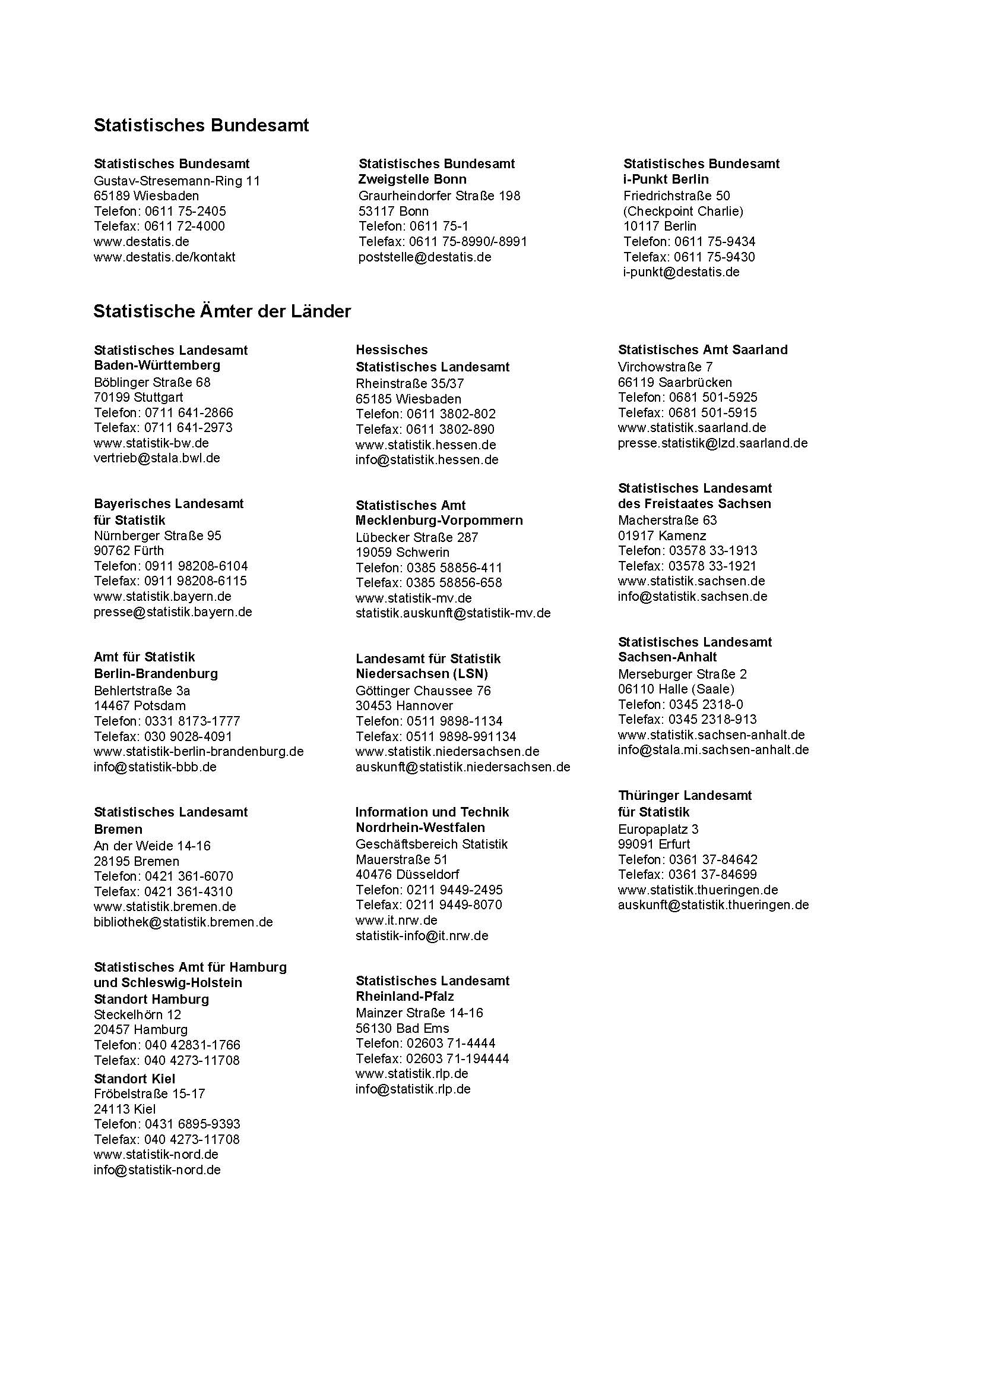
Zurück zum Inhalt

